상품제안서
실버라이프 보건소전용 2D, 3D 펜토미노 치매예방세트 | 상품코드: F28587

 |  |  |  |  |  |  | 02-412-0044 | www.easy1.co.kr
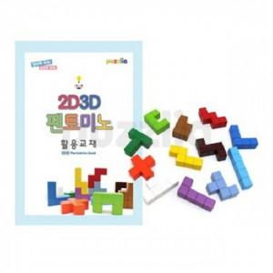

【상세/제작정보】

【인쇄/포장옵션】 | / 포장불가능

【공급단가】 | 수량 | 10~ | 50~ | 100~ | 300~ | 500~
*VAT별도 | 단가 | 47,880원 | 47,080원 | 45,880원 | 45,080원 | 43,890원

【상품 URL】 | http://www.easy1.co.kr/src/goods_detail.php?gdno=28587

